Узб
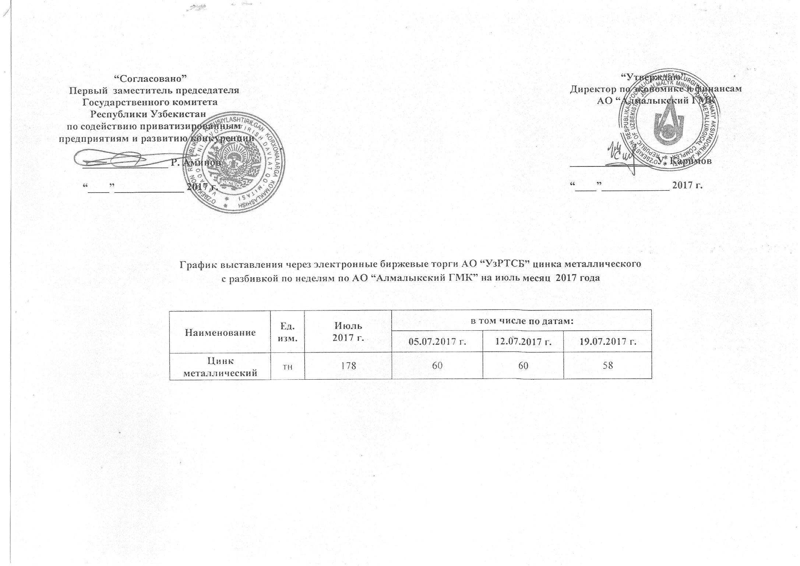
2017 йил июль ойида Алмалик КМК томонидан биржа савдоларига сотувга қўиладиган рух металли маҳсулоти миқдорлари ЖАДВАЛИ

Номи | Ўлчоав бирлик | 2017 й. июль | жумладан
 |  |  | 2017-07-05 | 2017-07-12 | 2017-07-19
Цинк металлический | тн | 178 | 60 | 60 | 58

